Обложка
Курс: Microsoft Excel | Уровень IV Макросы на VBA

 |  | Модуль 2 | Условия, сообщения и программы события
Данный модуль направлен на изучение языка приложения Microsoft Excel - VBA, в рамках курса вы изучите:

понятие "Переменная", написание оповещений MsgBox, роль логических конструкций If Then Else, написание событийных программ Selection Change и Workbook Before Close, функцию Time(), освоите отслеживание свойств переменной в процессе выполнения кода макроса, познакомитесь с параметрами Option Explicit и Auto Syntax Check



Преподаватель: |  | Чмель Виктор Иванович

Контакты: | e-mail | vchmel@edubmstu.ru

Прогресс
ПРОГРЕСС ВЫПОЛНЕНИЯ МОДУЛЯ
 | 1 ряд | 2 ряд | 3 ряд | 4 ряд
 | 0% | 0% | 0% | 100%

0

1 ряд | 2 ряд | 3 ряд | 4 ряд
0% |  |  | 100%

Выполнено заданий
Д/З

 |  |  |  | 0 | из | 18 | Q

Модуль 2
Для VBA полезно знать английский язык, тогда команды легко понятны |  |  |  | https://disk.yandex.ru/d/G7yL-1N1UR0XOw
 |  |  | Модуль 2 СОДЕРЖАНИЕ |  | Выполнено
Создание программы с сообщением
Как записывается - вручную через редактор |  | функцией MsgBox | Редактор VBA |  |  | Нет
Инициация - Sub |  |  | Панели Toolbars |  |  | Нет
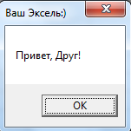
Окончание записи - End Sub |  |  | Просмотр аргументов, констант, свойств и методов |  |  | Нет
Вызов - командой макросы, кнопкой и т.п. |  |  | Option Explicit и Auto Syntax Check |  |  | Нет
Объявление переменных - зависит от типа программы |  |  | Знакомство с переменными |  |  | Нет
 |  |  | Переменная Integer |  |  | Нет
 |  |  | Программы с вшитой функцией MsgBox |  |  | Нет
Сама переменная - это мини контейнер, в котором вы будете что-то хранить |  |  | Простое сообщение |  |  | Нет
и извлекать в какой-то момент, к примеру, целое число от -32768 до 32768 |  |  | Условное сообщение: знакомство с If Then Else |  |  | Нет
Переменная объявляется оператором Dim |  | переменная Integer | Отслеживание поведения If в макро(се)(ах) |  |  | Нет
 | Dim (dimension) - размерность |  | Отслеживание переменной в макросе |  |  | Нет
Создание программы-события |  |  | Сообщение как таргетная программа |  |  | Нет
Как записывается - вручную через редактор |  |  | Макросы события |  |  | Нет
Инициация - Private Sub (работает только на уровне листа/книги) |  |  | Автоматизированность макроса событием |  |  | Нет
Окончание записи - End Sub |  |  | Cобытийный макрос без переменных |  |  | Нет
Вызов - определенным событием объекта (в книге и листах, на листе или в ячейках) |  |  | Cобытийный макрос Select (переменная range) |  |  | Нет
Объявление базовых переменных - происходит автоматически |  |  | Роль конструкции If….cells.count > 1 then Exit Sub |  |  | Нет
Примеры: лист - выбор ячейки (SelectionChange); книга - закрытие (BeforeClose) |  |  | Вызов макроса кнопкой |  |  | Нет

Кейс MsgBox и If
 | Город | Прибыль | Выручка в 2016 | Объем партии | Кнопки
 | Волоколамск | 780 | 8997 | 75 |  | Разделитель аргументов функций в VBA - запятая
 | Подольск | 2137 | 8749 | 230 |  | Разделитель целой и дробной части - точка
 | Химки | 848 | 6965 | 121
 | Балашиха | 2795 | 11658 | 305
 | Железнодорожный | 3465 | 12397 | 318
 | Истра | 2033 | 6884 | 183
 | Долгопрудный | 800 | 5569 | 84
 | Зеленоград | 1025 | 14150 | 127
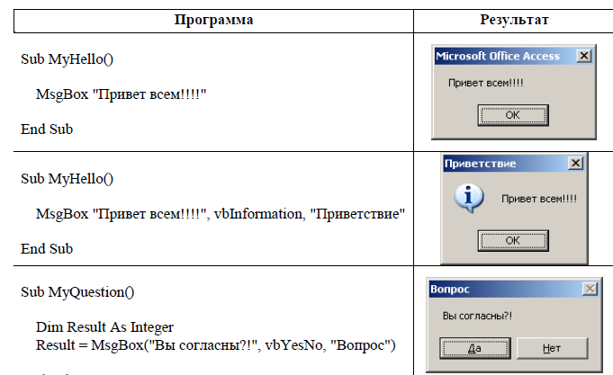
 | Задания
4 | Примените к одному из столбцов УФ ГИСТОГРАММЫ
4 | Создайте кнопку справка, которая пояснит что в таблице сделано
4 | Создайте еще одну кнопку, пора ли обедать?
4 | Наконец, создайте кнопку "Выбор"
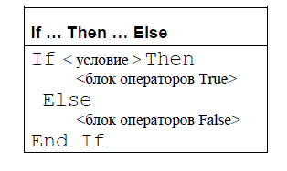
Текст сообщения, режим, заголовок
аргументы разделяются запятой в VBA
 | Конструкции If
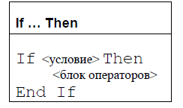

 | Иногда применяется однострочно |  | Если компонент условие возвращает значение False, блок операторов конструкции If…Then… пропускается
 | If <условие> Then <блок операторов> |  | и управление программой передается следующей строке кода.
 | Тогда End if не нужен

Кейс Строка
ByVal (Values) означает, что в само событие передается значение переменной, а не сама переменная Target (она в событийном макросе WorkSheetSelect всегда по умолчанию включает все ячейки листа)
Наименование | Категория | Квартал | Месяц | День | Город | Сумма | Менеджер | Заказчик
Лук | Зелень | I | Январь | 11 | Питер | $8,864 | Петров | Перекресток
Салат | Зелень | IV | Декабрь | 20 | Питер | $86,575 | Дубинин | Рамстор |  | Задания
Лук | Зелень | IV | Октябрь | 8 | Питер | $54,044 | Иванов | Рамстор | 4 | Создайте условное форматирование для подсвечивания строки
ВАЖНО
Лук | Зелень | I | Январь | 20 | Москва | $96,115 | Михайлов | Пятерочка | 4 | Создайте макрос, который будет подсвечивать строку, в которой вы находитесь
Лук | Зелень | I | Январь | 16 | Питер | $99,697 | Иванов | Звезда
Лук | Зелень | I | Январь | 22 | Москва | $86,988 | Дубинин | Пятерочка
Укроп | Зелень | III | Июль | 29 | Питер | $30,085 | Тарасов | Ашан
Лук | Зелень | I | Февраль | 8 | Питер | $35,306 | Иванов | Рамстор | Все действия с объектами VBA |  | методы, к примеру, пересчитать, скопировать
Петрушка | Зелень | IV | Декабрь | 3 | Москва | $432,210 | Дубинин | Перекресток |  |  | свойства, к примеру, залить ячейку
Лук | Зелень | I | Январь | 9 | Питер | $92,162 | Петров | Перекресток
Укроп | Зелень | IV | Декабрь | 18 | Самара | $447,440 | Дубинин | Пятерочка
Салат | Зелень | I | Февраль | 18 | Москва | $194,594 | Дубинин | Шангри-Ла
Петрушка | Зелень | IV | Ноябрь | 7 | Москва | $135,210 | Дубинин | Ашан | Для записи событийного макроса для листа
Салат | Зелень | III | Сентябрь | 11 | Москва | $85,242 | Петров | Перекресток | нажмите правой кнопкой по листу и выберите
Лук | Зелень | III | Июль | 29 | Питер | $73,248 | Михайлов | Ашан | посмотреть код
Лук | Зелень | I | Март | 13 | Москва | $86,740 | Михайлов | Перекресток
Укроп | Зелень | II | Апрель | 12 | Москва | $195,189 | Волина | Тандем | В окне редактора сверху слева надо выбрать Worksheet
Салат | Зелень | III | Сентябрь | 21 | Самара | $232,185 | Михайлов | Перекресток
Петрушка | Зелень | IV | Октябрь | 19 | Москва | $26,225 | Дубинин | Ашан
Укроп | Зелень | III | Сентябрь | 30 | Самара | $148,155 | Михайлов | Ашан
Лук | Зелень | II | Апрель | 10 | Самара | $130,623 | Дубинин | Тандем
Салат | Зелень | II | Май | 12 | Питер | $141,951 | Петров | Рамстор | Справа станет доступен список событий
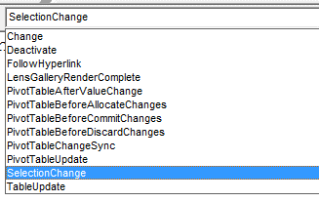
Петрушка | Зелень | IV | Октябрь | 16 | Питер | $53,786 | Иванов | Перекресток
Лук | Зелень | I | Январь | 26 | Питер | $65,921 | Петров | Тандем
Петрушка | Зелень | IV | Ноябрь | 1 | Москва | $103,665 | Дубинин | Ашан
Лук | Зелень | I | Январь | 6 | Питер | $62,829 | Михайлов | Ашан
Салат | Зелень | IV | Октябрь | 16 | Москва | $11,782 | Дубинин | Перекресток
Салат | Зелень | III | Июль | 16 | Питер | $62,432 | Иванов | Перекресток
Укроп | Зелень | I | Январь | 20 | Москва | $5,058 | Иванов | Звезда
Лук | Зелень | I | Март | 21 | Питер | $68,670 | Дубинин | Перекресток
Лук | Зелень | II | Апрель | 28 | Москва | $263,367 | Иванов | Перекресток
Укроп | Зелень | III | Август | 20 | Питер | $54,333 | Тарасов | Пятерочка
Лук | Зелень | II | Июнь | 2 | Москва | $270,387 | Волина | Рамстор
Укроп | Зелень | III | Август | 4 | Питер | $55,060 | Иванов | Рамстор | По умолчанию выбрано событие
Лук | Зелень | II | Май | 24 | Москва | $287,406 | Волина | Пятерочка | Выбор ячеек (смена выбора ячейки)
Лук | Зелень | III | Август | 13 | Питер | $41,651 | Иванов | Рамстор
Укроп | Зелень | III | Июль | 19 | Самара | $9,799 | Дубинин | Рамстор
Петрушка | Зелень | I | Январь | 18 | Питер | $18,964 | Иванов | Пятерочка
Салат | Зелень | IV | Ноябрь | 6 | Питер | $177,455 | Михайлов | Тандем
Петрушка | Зелень | I | Февраль | 21 | Питер | $75,804 | Дубинин | Пятерочка
Салат | Зелень | I | Январь | 23 | Питер | $52,459 | Дубинин | Рамстор
Лук | Зелень | II | Апрель | 2 | Москва | $94,792 | Дубинин | Пятерочка
Укроп | Зелень | I | Январь | 12 | Москва | $99,838 | Дубинин | Пятерочка
Салат | Зелень | I | Февраль | 20 | Питер | $134,062 | Иванов | Пятерочка
Лук | Зелень | I | Март | 6 | Москва | $207,306 | Михайлов | Рамстор
Салат | Зелень | IV | Ноябрь | 21 | Питер | $280,025 | Иванов | Ашан
Лук | Зелень | III | Август | 7 | Питер | $36,617 | Дубинин | Рамстор
Салат | Зелень | I | Январь | 2 | Питер | $49,137 | Михайлов | Ашан
Петрушка | Зелень | II | Июнь | 12 | Москва | $144,273 | Иванов | Метелица
Салат | Зелень | IV | Ноябрь | 9 | Москва | $153,865 | Иванов | Перекресток
Укроп | Зелень | I | Февраль | 9 | Питер | $30,514 | Михайлов | Рамстор
Лук | Зелень | I | Февраль | 23 | Самара | $112,612 | Тарасов | Шангри-Ла
Петрушка | Зелень | I | Март | 27 | Питер | $62,451 | Дубинин | Ашан
Салат | Зелень | III | Июль | 19 | Москва | $42,657 | Дубинин | Рамстор
Лук | Зелень | I | Март | 12 | Питер | $177,128 | Тарасов | Перекресток
Петрушка | Зелень | I | Февраль | 22 | Москва | $103,158 | Волина | Рамстор
Укроп | Зелень | III | Август | 30 | Питер | $20,240 | Дубинин | Звезда
Петрушка | Зелень | IV | Декабрь | 12 | Москва | $158,335 | Михайлов | Метелица
Лук | Зелень | II | Апрель | 8 | Москва | $143,085 | Михайлов | Тандем
Лук | Зелень | I | Февраль | 15 | Самара | $160,392 | Дубинин | Рамстор
Лук | Зелень | II | Май | 22 | Самара | $164,709 | Дубинин | Перекресток
Укроп | Зелень | IV | Октябрь | 19 | Москва | $31,508 | Дубинин | Перекресток
Петрушка | Зелень | IV | Декабрь | 3 | Питер | $119,465 | Иванов | Ашан
Петрушка | Зелень | II | Апрель | 6 | Москва | $48,010 | Дубинин | Ашан
Лук | Зелень | I | Январь | 1 | Питер | $69,758 | Тарасов | Пятерочка
Лук | Зелень | III | Июль | 14 | Питер | $14,217 | Петров | Перекресток
Лук | Зелень | I | Март | 13 | Москва | $40,434 | Иванов | Тандем
Салат | Зелень | II | Апрель | 24 | Питер | $64,680 | Дубинин | Тандем
Петрушка | Зелень | III | Июль | 28 | Питер | $26,977 | Дубинин | Метелица
Укроп | Зелень | I | Январь | 23 | Самара | $88,466 | Иванов | Перекресток
Лук | Зелень | I | Январь | 9 | Питер | $69,321 | Михайлов | Рамстор
Петрушка | Зелень | II | Апрель | 23 | Москва | $114,486 | Иванов | Ашан
Лук | Зелень | I | Январь | 11 | Питер | $89,100 | Дубинин | Перекресток
Петрушка | Зелень | IV | Ноябрь | 23 | Самара | $344,810 | Дубинин | Рамстор
Лук | Зелень | I | Февраль | 18 | Москва | $187,048 | Петров | Перекресток
Лук | Зелень | II | Апрель | 17 | Питер | $162,555 | Михайлов | Метелица
Лук | Зелень | III | Август | 26 | Самара | $69,764 | Дубинин | Рамстор
Лук | Зелень | III | Август | 6 | Москва | $98,508 | Михайлов | Рамстор
Салат | Зелень | II | Апрель | 18 | Москва | $119,427 | Дубинин | Пятерочка
Укроп | Зелень | I | Март | 14 | Питер | $190,958 | Михайлов | Перекресток
Петрушка | Зелень | I | Февраль | 8 | Москва | $159,628 | Волина | Рамстор
Укроп | Зелень | I | Февраль | 4 | Питер | $17,220 | Тарасов | Перекресток
Лук | Зелень | I | Январь | 7 | Самара | $98,071 | Тарасов | Тандем
Лук | Зелень | IV | Октябрь | 22 | Москва | $26,835 | Михайлов | Перекресток
Укроп | Зелень | I | Январь | 19 | Питер | $65,854 | Михайлов | Ашан
Петрушка | Зелень | I | Январь | 15 | Самара | $78,551 | Иванов | Перекресток
Лук | Зелень | I | Февраль | 27 | Самара | $69,150 | Михайлов | Ашан
Лук | Зелень | I | Март | 15 | Москва | $22,382 | Иванов | Метелица
Салат | Зелень | I | Январь | 2 | Москва | $34,911 | Михайлов | Тандем
Салат | Зелень | II | Апрель | 19 | Москва | $57,585 | Дубинин | Метелица
Лук | Зелень | IV | Октябрь | 13 | Самара | $7,333 | Михайлов | Перекресток
Петрушка | Зелень | IV | Октябрь | 18 | Москва | $54,543 | Иванов | Пятерочка
Салат | Зелень | II | Май | 17 | Самара | $46,137 | Тарасов | Ашан
Лук | Зелень | II | Апрель | 14 | Москва | $27,969 | Михайлов | Рамстор
Лук | Зелень | IV | Декабрь | 11 | Москва | $486,645 | Михайлов | Рамстор
Укроп | Зелень | I | Март | 14 | Питер | $150,614 | Петров | Перекресток
Петрушка | Зелень | I | Январь | 24 | Самара | $17,674 | Дубинин | Пятерочка
Лук | Зелень | II | Апрель | 19 | Самара | $213,648 | Дубинин | Метелица
Лук | Зелень | III | Июль | 21 | Москва | $95,904 | Михайлов | Тандем
Салат | Зелень | I | Март | 23 | Питер | $98,892 | Дубинин | Ашан
Салат | Зелень | II | Апрель | 20 | Москва | $43,692 | Дубинин | Ашан
Салат | Зелень | III | Сентябрь | 11 | Питер | $66,400 | Дубинин | Перекресток
Лук | Зелень | I | Март | 13 | Самара | $74,290 | Михайлов | Перекресток
Лук | Зелень | I | Январь | 21 | Самара | $58,678 | Михайлов | Звезда
Салат | Зелень | IV | Октябрь | 13 | Самара | $46,286 | Михайлов | Перекресток
Лук | Зелень | I | Январь | 7 | Самара | $4,739 | Дубинин | Тандем
Петрушка | Зелень | II | Июнь | 24 | Самара | $193,995 | Иванов | Рамстор
Салат | Зелень | IV | Декабрь | 30 | Москва | $15,833 | Михайлов | Рамстор
Лук | Зелень | II | Май | 22 | Питер | $156,549 | Михайлов | Перекресток
Укроп | Зелень | IV | Ноябрь | 12 | Питер | $489,540 | Иванов | Рамстор
Салат | Зелень | II | Апрель | 11 | Москва | $16,035 | Дубинин | Ашан
Петрушка | Зелень | IV | Декабрь | 21 | Самара | $450,640 | Иванов | Метелица
Укроп | Зелень | III | Сентябрь | 20 | Москва | $131,380 | Тарасов | Перекресток
Укроп | Зелень | II | Апрель | 17 | Москва | $183,885 | Тарасов | Звезда
Салат | Зелень | IV | Декабрь | 16 | Москва | $65,665 | Михайлов | Рамстор
Лук | Зелень | I | Январь | 23 | Москва | $26,107 | Дубинин | Шангри-Ла
Лук | Зелень | II | Апрель | 24 | Питер | $57,036 | Дубинин | Тандем
Укроп | Зелень | I | Февраль | 2 | Москва | $17,136 | Дубинин | Тандем
Лук | Зелень | I | Февраль | 4 | Питер | $108,498 | Иванов | Рамстор
Укроп | Зелень | I | Февраль | 17 | Москва | $130,814 | Дубинин | Рамстор
Лук | Зелень | II | Май | 12 | Москва | $150,078 | Иванов | Перекресток
Укроп | Зелень | III | Июль | 25 | Москва | $73,185 | Дубинин | Рамстор
Укроп | Зелень | III | Июль | 17 | Москва | $47,940 | Михайлов | Перекресток
Укроп | Зелень | I | Февраль | 21 | Питер | $8,694 | Дубинин | Тандем
Лук | Зелень | I | Февраль | 22 | Москва | $163,448 | Михайлов | Ашан
Лук | Зелень | III | Июль | 25 | Москва | $96,424 | Михайлов | Метелица
Укроп | Зелень | II | Апрель | 3 | Питер | $57,503 | Иванов | Тандем
Лук | Зелень | I | Январь | 20 | Москва | $75,311 | Михайлов | Рамстор
Петрушка | Зелень | III | Август | 3 | Москва | $90,419 | Дубинин | Звезда
Салат | Зелень | III | Август | 18 | Питер | $73,266 | Михайлов | Рамстор
Лук | Зелень | I | Январь | 12 | Москва | $59,107 | Михайлов | Ашан
Петрушка | Зелень | IV | Ноябрь | 16 | Питер | $23,985 | Дубинин | Ашан
Лук | Зелень | I | Март | 5 | Москва | $517,800 | Михайлов | Ашан
Лук | Зелень | II | Апрель | 16 | Москва | $63,630 | Михайлов | Звезда
Петрушка | Зелень | III | Сентябрь | 26 | Питер | $400,640 | Дубинин | Рамстор
Лук | Зелень | I | Март | 21 | Питер | $174,780 | Дубинин | Ашан
Лук | Зелень | I | Февраль | 21 | Москва | $72,702 | Михайлов | Тандем
Лук | Зелень | III | Июль | 23 | Москва | $43,866 | Волина | Рамстор
Лук | Зелень | IV | Октябрь | 28 | Москва | $158,645 | Дубинин | Перекресток
Укроп | Зелень | II | Апрель | 1 | Питер | $42,291 | Дубинин | Пятерочка
Лук | Зелень | II | Май | 15 | Москва | $135,855 | Дубинин | Рамстор
Укроп | Зелень | I | Январь | 20 | Москва | $47,931 | Иванов | Шангри-Ла
Петрушка | Зелень | II | Апрель | 13 | Москва | $14,565 | Дубинин | Тандем
Укроп | Зелень | I | Февраль | 11 | Самара | $37,946 | Михайлов | Перекресток
Лук | Зелень | II | Апрель | 5 | Питер | $47,792 | Дубинин | Звезда
Салат | Зелень | I | Январь | 19 | Москва | $68,394 | Дубинин | Шангри-Ла
Укроп | Зелень | IV | Октябрь | 5 | Питер | $139,775 | Иванов | Тандем
Лук | Зелень | IV | Октябрь | 18 | Москва | $138,800 | Дубинин | Пятерочка
Лук | Зелень | II | Май | 16 | Питер | $231,492 | Михайлов | Пятерочка
Лук | Зелень | II | Апрель | 11 | Питер | $226,083 | Дубинин | Рамстор
Салат | Зелень | III | Июль | 17 | Питер | $59,962 | Дубинин | Тандем
Петрушка | Зелень | IV | Декабрь | 17 | Питер | $48,130 | Иванов | Пятерочка
Лук | Зелень | I | Март | 18 | Питер | $140,916 | Дубинин | Рамстор
Петрушка | Зелень | III | Сентябрь | 8 | Москва | $33,767 | Иванов | Тандем
Петрушка | Зелень | II | Май | 21 | Москва | $21,540 | Дубинин | Пятерочка
Лук | Зелень | I | Февраль | 26 | Питер | $52,648 | Михайлов | Перекресток
Лук | Зелень | IV | Декабрь | 16 | Питер | $423,445 | Дубинин | Рамстор
Лук | Зелень | III | Июль | 3 | Москва | $42,882 | Михайлов | Перекресток
Петрушка | Зелень | I | Январь | 19 | Питер | $79,920 | Волина | Шангри-Ла
Лук | Зелень | IV | Октябрь | 26 | Питер | $440,455 | Иванов | Тандем
Лук | Зелень | IV | Декабрь | 6 | Москва | $315,895 | Михайлов | Метелица
Салат | Зелень | I | Март | 5 | Питер | $378,054 | Дубинин | Ашан
Укроп | Зелень | II | Май | 29 | Питер | $90,843 | Михайлов | Пятерочка
Лук | Зелень | I | Февраль | 5 | Москва | $122,076 | Дубинин | Ашан
Лук | Зелень | I | Февраль | 3 | Москва | $28,264 | Михайлов | Ашан
Баклажан | Овощи | I | Февраль | 25 | Питер | $108,930 | Иванов | Ашан
Морковь | Овощи | III | Июль | 1 | Самара | $226,353 | Иванов | Рамстор
Перец | Овощи | IV | Ноябрь | 13 | Питер | $336,650 | Михайлов | Перекресток
Капуста | Овощи | II | Май | 3 | Москва | $233,775 | Михайлов | Ашан
Капуста | Овощи | IV | Декабрь | 25 | Самара | $435,650 | Тарасов | Тандем
Капуста | Овощи | II | Апрель | 28 | Питер | $139,299 | Иванов | Звезда
Капуста | Овощи | I | Февраль | 12 | Питер | $136,558 | Иванов | Тандем
Морковь | Овощи | I | Март | 18 | Питер | $58,726 | Волина | Метелица
Перец | Овощи | I | Февраль | 26 | Москва | $165,812 | Тарасов | Перекресток
Капуста | Овощи | IV | Декабрь | 27 | Москва | $9,107 | Волина | Тандем
Капуста | Овощи | I | Январь | 5 | Москва | $12,898 | Михайлов | Ашан
Баклажан | Овощи | II | Апрель | 25 | Питер | $205,182 | Петров | Рамстор
Морковь | Овощи | III | Август | 22 | Питер | $98,388 | Михайлов | Рамстор
Капуста | Овощи | IV | Ноябрь | 16 | Москва | $468,965 | Волина | Ашан
Перец | Овощи | I | Март | 8 | Москва | $109,872 | Дубинин | Ашан
Морковь | Овощи | I | Март | 15 | Самара | $53,010 | Дубинин | Рамстор
Баклажан | Овощи | I | Март | 23 | Москва | $66,234 | Волина | Ашан
Капуста | Овощи | I | Февраль | 20 | Самара | $167,318 | Михайлов | Ашан
Перец | Овощи | III | Август | 20 | Москва | $51,666 | Михайлов | Ашан
Перец | Овощи | II | Июнь | 3 | Питер | $53,706 | Иванов | Ашан
Капуста | Овощи | I | Март | 17 | Москва | $177,610 | Волина | Рамстор
Картофель | Овощи | I | Январь | 23 | Москва | $94,830 | Тарасов | Шангри-Ла
Перец | Овощи | II | Апрель | 17 | Москва | $298,728 | Дубинин | Ашан
Капуста | Овощи | I | Январь | 5 | Самара | $27,277 | Дубинин | Ашан
Перец | Овощи | IV | Ноябрь | 22 | Питер | $396,290 | Иванов | Перекресток
Огурец | Овощи | I | Март | 7 | Питер | $340,158 | Дубинин | Ашан
Баклажан | Овощи | II | Июнь | 28 | Самара | $231,018 | Петров | Перекресток
Капуста | Овощи | IV | Октябрь | 12 | Москва | $49,991 | Тарасов | Перекресток
Морковь | Овощи | III | Сентябрь | 27 | Самара | $483,020 | Иванов | Ашан
Картофель | Овощи | II | Апрель | 5 | Москва | $39,499 | Волина | Рамстор
Баклажан | Овощи | I | Январь | 17 | Самара | $76,612 | Дубинин | Ашан
Морковь | Овощи | II | Апрель | 29 | Москва | $25,728 | Иванов | Звезда
Картофель | Овощи | I | Февраль | 24 | Москва | $90,106 | Михайлов | Перекресток
Морковь | Овощи | I | Февраль | 4 | Питер | $192,562 | Михайлов | Рамстор
Огурец | Овощи | III | Август | 26 | Москва | $80,736 | Дубинин | Перекресток
Морковь | Овощи | I | Февраль | 6 | Питер | $158,646 | Дубинин | Перекресток
Морковь | Овощи | I | Март | 11 | Питер | $120,914 | Дубинин | Перекресток
Перец | Овощи | IV | Октябрь | 6 | Питер | $254,120 | Дубинин | Перекресток
Картофель | Овощи | IV | Декабрь | 24 | Питер | $436,700 | Петров | Рамстор
Капуста | Овощи | IV | Октябрь | 29 | Москва | $181,465 | Михайлов | Ашан
Картофель | Овощи | II | Май | 18 | Москва | $170,325 | Волина | Пятерочка
Капуста | Овощи | IV | Декабрь | 23 | Москва | $413,095 | Иванов | Рамстор
Картофель | Овощи | IV | Декабрь | 21 | Москва | $210,430 | Михайлов | Перекресток
Огурец | Овощи | IV | Ноябрь | 23 | Москва | $446,020 | Дубинин | Пятерочка
Перец | Овощи | I | Январь | 6 | Питер | $99,214 | Михайлов | Ашан
Огурец | Овощи | II | Апрель | 18 | Питер | $70,797 | Дубинин | Перекресток
Морковь | Овощи | II | Апрель | 24 | Москва | $199,833 | Иванов | Тандем
Баклажан | Овощи | I | Январь | 2 | Москва | $63,729 | Иванов | Шангри-Ла
Картофель | Овощи | IV | Ноябрь | 18 | Самара | $320,420 | Михайлов | Пятерочка
Баклажан | Овощи | III | Сентябрь | 3 | Питер | $56,325 | Михайлов | Пятерочка
Капуста | Овощи | III | Сентябрь | 3 | Москва | $45,869 | Петров | Пятерочка
Баклажан | Овощи | II | Май | 16 | Питер | $162,339 | Тарасов | Пятерочка
Картофель | Овощи | I | Январь | 23 | Питер | $50,878 | Дубинин | Ашан
Капуста | Овощи | I | Февраль | 2 | Питер | $110,982 | Михайлов | Пятерочка
Капуста | Овощи | I | Январь | 17 | Питер | $3,236 | Дубинин | Звезда
Капуста | Овощи | III | Июль | 2 | Питер | $159,615 | Михайлов | Перекресток
Огурец | Овощи | III | Август | 18 | Самара | $38,097 | Иванов | Рамстор
Картофель | Овощи | II | Май | 28 | Питер | $160,815 | Михайлов | Рамстор
Капуста | Овощи | II | Апрель | 10 | Питер | $262,878 | Тарасов | Рамстор
Морковь | Овощи | I | Январь | 22 | Москва | $24,017 | Петров | Перекресток
Баклажан | Овощи | II | Апрель | 16 | Москва | $133,941 | Дубинин | Рамстор
Капуста | Овощи | I | Январь | 22 | Москва | $92,615 | Михайлов | Шангри-Ла
Баклажан | Овощи | I | Февраль | 16 | Самара | $58,582 | Дубинин | Рамстор
Картофель | Овощи | IV | Ноябрь | 1 | Москва | $161,410 | Дубинин | Перекресток
Картофель | Овощи | II | Апрель | 23 | Москва | $232,851 | Волина | Пятерочка
Картофель | Овощи | III | Август | 18 | Самара | $75,658 | Петров | Перекресток
Капуста | Овощи | II | Апрель | 27 | Питер | $72,000 | Михайлов | Метелица
Картофель | Овощи | II | Апрель | 28 | Питер | $239,763 | Тарасов | Рамстор
Морковь | Овощи | I | Январь | 25 | Москва | $61,550 | Дубинин | Ашан
Морковь | Овощи | I | Март | 16 | Москва | $185,600 | Петров | Перекресток
Баклажан | Овощи | I | Январь | 13 | Питер | $22,736 | Иванов | Перекресток
Морковь | Овощи | I | Январь | 4 | Питер | $52,674 | Михайлов | Шангри-Ла
Огурец | Овощи | IV | Декабрь | 9 | Питер | $203,165 | Тарасов | Ашан
Перец | Овощи | I | Январь | 7 | Москва | $67,987 | Волина | Шангри-Ла
Капуста | Овощи | I | Январь | 10 | Самара | $24,081 | Михайлов | Тандем
Картофель | Овощи | II | Июнь | 8 | Москва | $196,581 | Иванов | Пятерочка
Баклажан | Овощи | I | Февраль | 14 | Москва | $149,932 | Волина | Рамстор
Перец | Овощи | IV | Октябрь | 2 | Питер | $243,365 | Дубинин | Рамстор
Морковь | Овощи | III | Август | 27 | Москва | $56,029 | Иванов | Пятерочка
Баклажан | Овощи | I | Январь | 20 | Питер | $37,180 | Иванов | Перекресток
Морковь | Овощи | II | Июнь | 23 | Москва | $209,517 | Тарасов | Рамстор
Морковь | Овощи | III | Июль | 22 | Питер | $20,189 | Иванов | Пятерочка
Капуста | Овощи | III | Сентябрь | 19 | Самара | $39,552 | Тарасов | Ашан
Баклажан | Овощи | I | Март | 14 | Москва | $85,444 | Дубинин | Перекресток
Морковь | Овощи | II | Май | 25 | Москва | $288,333 | Михайлов | Рамстор
Баклажан | Овощи | II | Апрель | 3 | Питер | $64,570 | Дубинин | Перекресток
Морковь | Овощи | I | Февраль | 27 | Москва | $112,104 | Михайлов | Пятерочка
Баклажан | Овощи | I | Февраль | 16 | Питер | $114,886 | Петров | Рамстор
Картофель | Овощи | IV | Октябрь | 11 | Самара | $51,185 | Дубинин | Ашан
Огурец | Овощи | IV | Декабрь | 14 | Москва | $47,175 | Петров | Пятерочка
Морковь | Овощи | II | Апрель | 7 | Самара | $159,807 | Тарасов | Рамстор
Капуста | Овощи | II | Апрель | 27 | Москва | $25,758 | Иванов | Звезда
Морковь | Овощи | I | Январь | 21 | Москва | $83,149 | Тарасов | Ашан
Морковь | Овощи | II | Апрель | 1 | Москва | $58,238 | Дубинин | Звезда
Морковь | Овощи | III | Август | 20 | Питер | $29,012 | Михайлов | Пятерочка
Баклажан | Овощи | I | Март | 10 | Питер | $528,576 | Дубинин | Пятерочка
Баклажан | Овощи | III | Август | 13 | Москва | $20,985 | Михайлов | Перекресток
Морковь | Овощи | I | Январь | 15 | Питер | $60,231 | Дубинин | Ашан
Картофель | Овощи | I | Февраль | 28 | Москва | $116,094 | Дубинин | Ашан
Огурец | Овощи | II | Апрель | 1 | Питер | $91,443 | Дубинин | Перекресток
Морковь | Овощи | IV | Декабрь | 24 | Москва | $346,030 | Волина | Перекресток
Картофель | Овощи | II | Май | 10 | Москва | $218,202 | Дубинин | Тандем
Баклажан | Овощи | III | Июль | 13 | Москва | $62,686 | Петров | Перекресток
Перец | Овощи | I | Февраль | 26 | Питер | $39,218 | Петров | Шангри-Ла
Картофель | Овощи | I | Март | 15 | Москва | $155,494 | Иванов | Рамстор
Морковь | Овощи | III | Июль | 16 | Самара | $92,994 | Дубинин | Рамстор
Капуста | Овощи | I | Март | 16 | Москва | $67,174 | Дубинин | Пятерочка
Морковь | Овощи | II | Апрель | 23 | Москва | $186,633 | Иванов | Перекресток
Перец | Овощи | I | Февраль | 25 | Питер | $112,658 | Петров | Рамстор
Капуста | Овощи | II | Май | 17 | Москва | $110,556 | Волина | Ашан
Баклажан | Овощи | II | Апрель | 27 | Питер | $96,690 | Дубинин | Рамстор
Капуста | Овощи | III | Сентябрь | 21 | Москва | $66,630 | Иванов | Перекресток
Морковь | Овощи | I | Февраль | 12 | Питер | $185,280 | Иванов | Ашан
Морковь | Овощи | III | Июль | 22 | Питер | $64,709 | Михайлов | Пятерочка
Баклажан | Овощи | II | Июнь | 6 | Питер | $155,142 | Волина | Перекресток
Баклажан | Овощи | I | Февраль | 26 | Самара | $101,848 | Михайлов | Ашан
Картофель | Овощи | I | Январь | 27 | Москва | $34,940 | Михайлов | Звезда
Капуста | Овощи | I | Январь | 24 | Самара | $32,689 | Михайлов | Ашан
Капуста | Овощи | IV | Октябрь | 1 | Питер | $352,580 | Петров | Пятерочка
Картофель | Овощи | II | Июнь | 28 | Москва | $250,560 | Дубинин | Рамстор
Морковь | Овощи | IV | Ноябрь | 4 | Москва | $345,410 | Тарасов | Рамстор
Морковь | Овощи | II | Апрель | 22 | Самара | $144,945 | Тарасов | Перекресток
Баклажан | Овощи | II | Апрель | 11 | Питер | $35,049 | Петров | Рамстор
Морковь | Овощи | I | Февраль | 25 | Москва | $190,596 | Иванов | Шангри-Ла
Баклажан | Овощи | III | Август | 21 | Москва | $34,913 | Иванов | Рамстор
Огурец | Овощи | IV | Октябрь | 19 | Москва | $124,566 | Михайлов | Рамстор
Огурец | Овощи | I | Март | 6 | Питер | $577,188 | Михайлов | Рамстор
Морковь | Овощи | II | Июнь | 20 | Питер | $31,278 | Михайлов | Рамстор
Картофель | Овощи | II | Апрель | 22 | Москва | $154,350 | Петров | Перекресток
Баклажан | Овощи | I | Февраль | 9 | Питер | $181,406 | Дубинин | Ашан
Капуста | Овощи | II | Апрель | 4 | Москва | $28,558 | Дубинин | Рамстор
Баклажан | Овощи | III | Июль | 1 | Питер | $48,771 | Михайлов | Рамстор
Картофель | Овощи | I | Январь | 8 | Самара | $51,185 | Иванов | Ашан
Морковь | Овощи | II | Май | 19 | Питер | $253,278 | Иванов | Перекресток
Огурец | Овощи | I | Февраль | 17 | Москва | $133,498 | Дубинин | Ашан
Картофель | Овощи | II | Апрель | 10 | Самара | $164,019 | Иванов | Метелица
Картофель | Овощи | I | Январь | 27 | Питер | $8,812 | Дубинин | Ашан
Огурец | Овощи | I | Январь | 28 | Питер | $93,861 | Иванов | Звезда
Морковь | Овощи | III | Август | 23 | Питер | $38,320 | Михайлов | Звезда
Картофель | Овощи | IV | Октябрь | 1 | Москва | $186,005 | Дубинин | Ашан
Капуста | Овощи | I | Январь | 25 | Питер | $99,099 | Михайлов | Ашан
Баклажан | Овощи | I | Февраль | 9 | Самара | $130,934 | Михайлов | Ашан
Баклажан | Овощи | I | Февраль | 28 | Питер | $51,896 | Дубинин | Шангри-Ла
Огурец | Овощи | II | Май | 1 | Самара | $225,351 | Михайлов | Ашан
Картофель | Овощи | III | Сентябрь | 5 | Питер | $73,405 | Дубинин | Ашан
Баклажан | Овощи | I | Февраль | 15 | Москва | $28,354 | Иванов | Пятерочка
Капуста | Овощи | I | Январь | 2 | Питер | $98,018 | Иванов | Пятерочка
Перец | Овощи | II | Апрель | 9 | Москва | $197,964 | Михайлов | Ашан
Огурец | Овощи | II | Апрель | 14 | Самара | $124,110 | Дубинин | Рамстор
Морковь | Овощи | II | Апрель | 2 | Самара | $68,158 | Дубинин | Метелица
Картофель | Овощи | II | Май | 5 | Москва | $267,093 | Михайлов | Перекресток
Баклажан | Овощи | IV | Декабрь | 30 | Питер | $73,217 | Волина | Рамстор
Капуста | Овощи | I | Март | 25 | Питер | $185,745 | Михайлов | Ашан
Капуста | Овощи | I | Март | 23 | Питер | $137,808 | Дубинин | Перекресток
Капуста | Овощи | II | Апрель | 21 | Питер | $263,520 | Михайлов | Звезда
Картофель | Овощи | II | Апрель | 18 | Москва | $151,140 | Дубинин | Перекресток
Морковь | Овощи | I | Февраль | 17 | Питер | $34,400 | Михайлов | Ашан
Морковь | Овощи | IV | Октябрь | 25 | Питер | $86,050 | Дубинин | Рамстор
Огурец | Овощи | IV | Октябрь | 13 | Питер | $36,712 | Дубинин | Рамстор
Морковь | Овощи | I | Март | 29 | Москва | $173,751 | Михайлов | Перекресток
Морковь | Овощи | I | Март | 3 | Самара | $153,324 | Иванов | Перекресток
Капуста | Овощи | IV | Ноябрь | 11 | Питер | $115,150 | Дубинин | Перекресток
Морковь | Овощи | II | Май | 29 | Питер | $25,251 | Иванов | Перекресток
Баклажан | Овощи | I | Февраль | 5 | Москва | $39,140 | Волина | Ашан
Капуста | Овощи | I | Февраль | 25 | Москва | $102,438 | Тарасов | Ашан
Картофель | Овощи | II | Апрель | 22 | Самара | $126,273 | Дубинин | Перекресток
Картофель | Овощи | II | Май | 27 | Самара | $235,095 | Михайлов | Рамстор
Капуста | Овощи | I | Январь | 17 | Москва | $86,914 | Дубинин | Тандем
Капуста | Овощи | II | Апрель | 21 | Питер | $212,046 | Дубинин | Перекресток
Морковь | Овощи | I | Февраль | 20 | Москва | $6,930 | Дубинин | Ашан
Морковь | Овощи | III | Сентябрь | 25 | Питер | $257,525 | Михайлов | Ашан
Огурец | Овощи | I | Январь | 27 | Москва | $33,405 | Дубинин | Рамстор
Баклажан | Овощи | I | Март | 11 | Питер | $133,884 | Михайлов | Перекресток
Картофель | Овощи | I | Февраль | 10 | Москва | $55,432 | Михайлов | Рамстор
Капуста | Овощи | II | Апрель | 16 | Питер | $39,168 | Михайлов | Рамстор
Капуста | Овощи | I | Март | 20 | Питер | $68,490 | Дубинин | Перекресток
Картофель | Овощи | I | Март | 10 | Москва | $94,878 | Михайлов | Тандем
Картофель | Овощи | I | Февраль | 18 | Москва | $131,966 | Волина | Тандем
Огурец | Овощи | I | Февраль | 24 | Питер | $85,908 | Петров | Ашан
Перец | Овощи | II | Апрель | 13 | Питер | $142,521 | Иванов | Рамстор
Морковь | Овощи | I | Январь | 7 | Питер | $46,411 | Дубинин | Рамстор
Баклажан | Овощи | I | Февраль | 21 | Питер | $112,716 | Дубинин | Шангри-Ла
Морковь | Овощи | IV | Октябрь | 17 | Москва | $107,400 | Волина | Ашан
Морковь | Овощи | IV | Декабрь | 27 | Москва | $18,483 | Петров | Ашан
Морковь | Овощи | III | Сентябрь | 18 | Москва | $67,667 | Дубинин | Рамстор
Огурец | Овощи | III | Сентябрь | 22 | Москва | $82,740 | Дубинин | Пятерочка
Морковь | Овощи | I | Февраль | 4 | Москва | $176,352 | Иванов | Рамстор
Капуста | Овощи | II | Апрель | 22 | Москва | $241,011 | Дубинин | Рамстор
Огурец | Овощи | IV | Декабрь | 18 | Москва | $186,815 | Михайлов | Перекресток
Морковь | Овощи | I | Март | 19 | Питер | $62,418 | Иванов | Ашан
Баклажан | Овощи | II | Июнь | 27 | Питер | $105,063 | Тарасов | Тандем
Морковь | Овощи | III | Август | 15 | Питер | $10,085 | Михайлов | Звезда
Морковь | Овощи | IV | Октябрь | 13 | Самара | $69,706 | Дубинин | Ашан
Баклажан | Овощи | III | Сентябрь | 15 | Питер | $28,490 | Дубинин | Перекресток
Огурец | Овощи | II | Июнь | 15 | Москва | $264,126 | Дубинин | Пятерочка
Капуста | Овощи | II | Апрель | 11 | Питер | $297,735 | Иванов | Рамстор
Капуста | Овощи | I | Февраль | 12 | Москва | $74,502 | Дубинин | Ашан
Капуста | Овощи | IV | Октябрь | 28 | Москва | $441,240 | Иванов | Перекресток
Капуста | Овощи | II | Июнь | 4 | Питер | $92,250 | Иванов | Рамстор
Капуста | Овощи | II | Апрель | 7 | Питер | $291,813 | Дубинин | Пятерочка
Капуста | Овощи | III | Август | 8 | Питер | $12,247 | Волина | Рамстор
Баклажан | Овощи | I | Март | 20 | Питер | $186,230 | Волина | Пятерочка
Перец | Овощи | I | Январь | 28 | Питер | $20,878 | Дубинин | Перекресток
Баклажан | Овощи | II | Июнь | 17 | Москва | $144,816 | Дубинин | Пятерочка
Картофель | Овощи | I | Февраль | 18 | Москва | $65,414 | Иванов | Пятерочка
Баклажан | Овощи | II | Июнь | 12 | Питер | $221,610 | Михайлов | Метелица
Баклажан | Овощи | IV | Ноябрь | 30 | Самара | $403,545 | Дубинин | Ашан
Картофель | Овощи | III | Август | 26 | Питер | $95,091 | Иванов | Пятерочка
Перец | Овощи | III | Июль | 24 | Питер | $95,757 | Михайлов | Пятерочка
Перец | Овощи | I | Январь | 6 | Москва | $73,035 | Иванов | Шангри-Ла
Картофель | Овощи | III | Сентябрь | 3 | Питер | $75,237 | Михайлов | Рамстор
Морковь | Овощи | IV | Ноябрь | 26 | Москва | $261,070 | Дубинин | Перекресток
Морковь | Овощи | I | Январь | 1 | Москва | $13,634 | Иванов | Шангри-Ла
Морковь | Овощи | IV | Октябрь | 22 | Питер | $447,605 | Дубинин | Перекресток
Баклажан | Овощи | IV | Октябрь | 25 | Москва | $313,375 | Дубинин | Перекресток
Морковь | Овощи | IV | Октябрь | 13 | Питер | $13,046 | Дубинин | Рамстор
Капуста | Овощи | I | Март | 2 | Самара | $311,004 | Дубинин | Перекресток
Капуста | Овощи | IV | Октябрь | 24 | Питер | $465,240 | Дубинин | Тандем
Баклажан | Овощи | III | Август | 9 | Москва | $33,380 | Тарасов | Ашан
Картофель | Овощи | I | Февраль | 19 | Питер | $154,618 | Дубинин | Шангри-Ла
Морковь | Овощи | II | Май | 18 | Питер | $77,220 | Тарасов | Тандем
Картофель | Овощи | I | Март | 24 | Питер | $89,112 | Волина | Рамстор
Картофель | Овощи | I | Январь | 21 | Питер | $43,673 | Михайлов | Ашан
Морковь | Овощи | IV | Декабрь | 8 | Питер | $498,700 | Дубинин | Рамстор
Морковь | Овощи | I | Февраль | 27 | Питер | $136,288 | Волина | Рамстор
Морковь | Овощи | IV | Ноябрь | 3 | Питер | $440,005 | Петров | Перекресток
Морковь | Овощи | I | Январь | 9 | Москва | $89,736 | Петров | Ашан
Баклажан | Овощи | II | Апрель | 7 | Питер | $197,724 | Михайлов | Рамстор
Капуста | Овощи | III | Сентябрь | 23 | Москва | $47,750 | Петров | Ашан
Морковь | Овощи | III | Сентябрь | 14 | Питер | $37,348 | Михайлов | Рамстор
Капуста | Овощи | I | Март | 2 | Питер | $63,318 | Иванов | Ашан
Капуста | Овощи | III | Сентябрь | 9 | Москва | $4,614 | Иванов | Рамстор
Картофель | Овощи | I | Февраль | 19 | Питер | $80,716 | Михайлов | Рамстор
Картофель | Овощи | I | Март | 1 | Москва | $29,034 | Дубинин | Пятерочка
Морковь | Овощи | I | Январь | 4 | Питер | $16,053 | Михайлов | Пятерочка
Огурец | Овощи | I | Февраль | 26 | Москва | $101,460 | Петров | Перекресток
Морковь | Овощи | I | Март | 3 | Питер | $550,674 | Дубинин | Перекресток
Капуста | Овощи | II | Май | 27 | Питер | $86,310 | Дубинин | Рамстор
Капуста | Овощи | III | Август | 25 | Самара | $16,528 | Михайлов | Рамстор
Морковь | Овощи | IV | Декабрь | 23 | Питер | $111,040 | Иванов | Рамстор
Баклажан | Овощи | III | Июль | 22 | Самара | $31,627 | Михайлов | Перекресток
Картофель | Овощи | I | Январь | 28 | Москва | $40,612 | Иванов | Перекресток
Огурец | Овощи | I | Февраль | 6 | Москва | $129,876 | Михайлов | Рамстор
Капуста | Овощи | II | Апрель | 4 | Москва | $16,507 | Дубинин | Тандем
Картофель | Овощи | IV | Декабрь | 20 | Москва | $320,495 | Волина | Рамстор
Перец | Овощи | I | Февраль | 2 | Питер | $17,926 | Дубинин | Пятерочка
Баклажан | Овощи | I | Февраль | 8 | Питер | $187,250 | Дубинин | Тандем
Баклажан | Овощи | II | Июнь | 18 | Самара | $159,897 | Дубинин | Перекресток
Морковь | Овощи | II | Апрель | 15 | Москва | $138,318 | Иванов | Перекресток
Капуста | Овощи | I | Февраль | 3 | Москва | $196,268 | Петров | Ашан
Капуста | Овощи | II | Апрель | 15 | Питер | $194,970 | Михайлов | Перекресток
Картофель | Овощи | I | Февраль | 20 | Москва | $90,496 | Дубинин | Ашан
Баклажан | Овощи | III | Август | 22 | Самара | $58,240 | Волина | Ашан
Капуста | Овощи | IV | Октябрь | 5 | Самара | $82,265 | Дубинин | Перекресток
Картофель | Овощи | I | Март | 12 | Москва | $132,216 | Иванов | Перекресток
Морковь | Овощи | IV | Декабрь | 29 | Москва | $80,455 | Михайлов | Рамстор
Баклажан | Овощи | I | Январь | 16 | Самара | $50,052 | Волина | Шангри-Ла
Огурец | Овощи | II | Июнь | 20 | Москва | $113,748 | Дубинин | Перекресток
Огурец | Овощи | III | Июль | 26 | Питер | $5,026 | Михайлов | Тандем
Морковь | Овощи | III | Сентябрь | 17 | Москва | $73,113 | Дубинин | Рамстор
Капуста | Овощи | III | Сентябрь | 12 | Питер | $35,780 | Иванов | Перекресток
Огурец | Овощи | I | Март | 7 | Москва | $518,016 | Дубинин | Метелица
Морковь | Овощи | I | Январь | 4 | Москва | $59,562 | Дубинин | Шангри-Ла
Морковь | Овощи | IV | Ноябрь | 24 | Самара | $359,780 | Дубинин | Пятерочка
Баклажан | Овощи | I | Январь | 26 | Питер | $5,851 | Петров | Шангри-Ла
Капуста | Овощи | II | Май | 9 | Питер | $192,999 | Иванов | Перекресток
Капуста | Овощи | II | Апрель | 26 | Питер | $17,349 | Дубинин | Тандем
Перец | Овощи | IV | Декабрь | 30 | Самара | $60,193 | Петров | Рамстор
Картофель | Овощи | III | Июль | 24 | Москва | $69,481 | Петров | Пятерочка
Капуста | Овощи | IV | Октябрь | 7 | Москва | $192,780 | Дубинин | Рамстор
Капуста | Овощи | I | Март | 17 | Питер | $132,906 | Михайлов | Рамстор
Перец | Овощи | III | Июль | 20 | Питер | $62,716 | Дубинин | Пятерочка
Морковь | Овощи | III | Август | 10 | Москва | $49,864 | Михайлов | Перекресток
Огурец | Овощи | IV | Декабрь | 30 | Питер | $73,217 | Иванов | Рамстор
Картофель | Овощи | II | Май | 23 | Самара | $11,553 | Дубинин | Перекресток
Огурец | Овощи | I | Март | 15 | Москва | $135,550 | Дубинин | Рамстор
Морковь | Овощи | III | Сентябрь | 24 | Питер | $459,845 | Дубинин | Перекресток
Морковь | Овощи | III | Июль | 17 | Питер | $19,080 | Михайлов | Перекресток
Капуста | Овощи | I | Январь | 13 | Питер | $76,264 | Петров | Ашан
Картофель | Овощи | IV | Декабрь | 15 | Питер | $30,525 | Дубинин | Перекресток
Морковь | Овощи | I | Январь | 13 | Питер | $98,694 | Дубинин | Тандем
Огурец | Овощи | I | Февраль | 6 | Самара | $32,958 | Дубинин | Рамстор
Капуста | Овощи | I | Январь | 14 | Питер | $90,048 | Дубинин | Перекресток
Капуста | Овощи | I | Январь | 13 | Питер | $31,749 | Михайлов | Шангри-Ла
Огурец | Овощи | II | Апрель | 12 | Москва | $121,218 | Волина | Звезда
Морковь | Овощи | I | Март | 29 | Москва | $70,695 | Дубинин | Перекресток
Баклажан | Овощи | III | Сентябрь | 18 | Питер | $91,129 | Волина | Ашан
Картофель | Овощи | III | Сентябрь | 20 | Питер | $5,716 | Иванов | Ашан
Морковь | Овощи | I | Март | 26 | Самара | $52,716 | Михайлов | Рамстор
Баклажан | Овощи | I | Март | 7 | Москва | $431,670 | Тарасов | Метелица
Капуста | Овощи | II | Апрель | 8 | Москва | $159,579 | Михайлов | Пятерочка
Картофель | Овощи | II | Апрель | 11 | Питер | $50,649 | Иванов | Ашан
Капуста | Овощи | IV | Декабрь | 11 | Питер | $143,205 | Михайлов | Звезда
Капуста | Овощи | I | Январь | 8 | Питер | $79,251 | Михайлов | Пятерочка
Морковь | Овощи | I | Февраль | 1 | Москва | $90,848 | Петров | Ашан
Картофель | Овощи | I | Январь | 10 | Москва | $75,059 | Иванов | Шангри-Ла
Баклажан | Овощи | III | Июль | 17 | Питер | $79,746 | Тарасов | Тандем
Капуста | Овощи | I | Февраль | 15 | Питер | $194,620 | Михайлов | Рамстор
Морковь | Овощи | II | Июнь | 3 | Москва | $220,032 | Иванов | Перекресток
Морковь | Овощи | I | Февраль | 17 | Питер | $107,700 | Дубинин | Рамстор
Морковь | Овощи | II | Апрель | 24 | Самара | $23,265 | Дубинин | Перекресток
Капуста | Овощи | II | Апрель | 24 | Москва | $152,418 | Волина | Звезда
Картофель | Овощи | I | Март | 3 | Питер | $240,300 | Петров | Перекресток
Картофель | Овощи | III | Август | 28 | Питер | $64,694 | Дубинин | Рамстор
Перец | Овощи | III | Сентябрь | 28 | Москва | $117,490 | Михайлов | Перекресток
Морковь | Овощи | IV | Октябрь | 6 | Москва | $39,685 | Дубинин | Тандем
Капуста | Овощи | II | Май | 11 | Москва | $60,561 | Дубинин | Перекресток
Морковь | Овощи | IV | Ноябрь | 5 | Москва | $283,680 | Волина | Перекресток
Огурец | Овощи | IV | Ноябрь | 10 | Москва | $272,245 | Дубинин | Рамстор
Капуста | Овощи | I | Январь | 5 | Москва | $22,405 | Петров | Рамстор
Огурец | Овощи | I | Март | 6 | Питер | $570,666 | Волина | Рамстор
Баклажан | Овощи | II | Июнь | 30 | Питер | $165,684 | Михайлов | Рамстор
Картофель | Овощи | IV | Декабрь | 6 | Питер | $391,515 | Михайлов | Метелица
Морковь | Овощи | I | Январь | 3 | Питер | $73,846 | Тарасов | Ашан
Баклажан | Овощи | I | Февраль | 16 | Питер | $106,484 | Петров | Рамстор
Баклажан | Овощи | IV | Ноябрь | 19 | Москва | $318,075 | Дубинин | Ашан
Баклажан | Овощи | II | Апрель | 16 | Москва | $87,108 | Дубинин | Звезда
Капуста | Овощи | I | Февраль | 25 | Питер | $21,610 | Михайлов | Рамстор
Морковь | Овощи | I | Февраль | 11 | Москва | $169,364 | Иванов | Ашан
Баклажан | Овощи | II | Май | 7 | Самара | $36,864 | Дубинин | Пятерочка
Морковь | Овощи | IV | Ноябрь | 10 | Москва | $310,960 | Михайлов | Тандем
Морковь | Овощи | I | Март | 21 | Питер | $162,298 | Дубинин | Перекресток
Капуста | Овощи | IV | Ноябрь | 23 | Москва | $168,145 | Михайлов | Рамстор
Перец | Овощи | II | Апрель | 5 | Питер | $61,007 | Михайлов | Ашан
Картофель | Овощи | III | Август | 19 | Питер | $94,920 | Петров | Ашан
Капуста | Овощи | III | Июль | 25 | Москва | $52,636 | Тарасов | Рамстор
Картофель | Овощи | II | Апрель | 13 | Питер | $187,656 | Петров | Звезда
Капуста | Овощи | I | Март | 13 | Москва | $91,726 | Иванов | Тандем
Картофель | Овощи | II | Апрель | 6 | Москва | $41,173 | Дубинин | Метелица
Картофель | Овощи | III | Июль | 5 | Москва | $284,613 | Дубинин | Рамстор
Перец | Овощи | I | Январь | 15 | Питер | $64,858 | Михайлов | Ашан
Баклажан | Овощи | III | Август | 4 | Москва | $67,281 | Михайлов | Рамстор
Картофель | Овощи | II | Июнь | 11 | Питер | $274,308 | Иванов | Перекресток
Капуста | Овощи | I | Февраль | 1 | Москва | $71,042 | Волина | Ашан
Огурец | Овощи | II | Май | 9 | Питер | $190,773 | Дубинин | Перекресток
Капуста | Овощи | IV | Декабрь | 30 | Москва | $35,813 | Петров | Рамстор
Баклажан | Овощи | IV | Декабрь | 30 | Москва | $15,833 | Михайлов | Рамстор
Огурец | Овощи | I | Январь | 4 | Москва | $89,527 | Михайлов | Тандем
Морковь | Овощи | I | Февраль | 27 | Москва | $21,220 | Дубинин | Ашан
Перец | Овощи | I | Март | 25 | Питер | $206,760 | Иванов | Ашан
Морковь | Овощи | II | Апрель | 23 | Питер | $254,556 | Михайлов | Ашан
Капуста | Овощи | IV | Ноябрь | 12 | Москва | $56,940 | Дубинин | Перекресток
Капуста | Овощи | III | Июль | 17 | Москва | $40,086 | Волина | Перекресток
Морковь | Овощи | II | Апрель | 7 | Москва | $20,952 | Иванов | Рамстор
Картофель | Овощи | I | Февраль | 23 | Питер | $21,198 | Дубинин | Рамстор
Перец | Овощи | II | Июнь | 24 | Питер | $142,710 | Дубинин | Рамстор
Картофель | Овощи | I | Январь | 8 | Питер | $91,084 | Михайлов | Тандем
Картофель | Овощи | IV | Ноябрь | 13 | Москва | $64,680 | Петров | Перекресток
Картофель | Овощи | IV | Ноябрь | 1 | Москва | $110,810 | Волина | Ашан
Морковь | Овощи | I | Февраль | 24 | Питер | $51,432 | Иванов | Ашан
Капуста | Овощи | II | Апрель | 3 | Питер | $35,433 | Михайлов | Ашан
Капуста | Овощи | III | Сентябрь | 26 | Москва | $265,445 | Дубинин | Перекресток
Картофель | Овощи | I | Январь | 1 | Москва | $11,634 | Дубинин | Ашан
Морковь | Овощи | II | Май | 13 | Самара | $222,606 | Иванов | Перекресток
Капуста | Овощи | IV | Октябрь | 10 | Питер | $21,799 | Петров | Пятерочка
Морковь | Овощи | II | Апрель | 26 | Питер | $107,010 | Михайлов | Рамстор
Картофель | Овощи | II | Май | 17 | Питер | $135,882 | Волина | Ашан
Картофель | Овощи | I | Март | 3 | Питер | $255,066 | Михайлов | Рамстор
Перец | Овощи | I | Февраль | 24 | Москва | $38,086 | Иванов | Перекресток
Огурец | Овощи | II | Июнь | 11 | Москва | $143,613 | Дубинин | Ашан
Морковь | Овощи | I | Январь | 6 | Питер | $92,547 | Тарасов | Ашан
Морковь | Овощи | II | Апрель | 24 | Москва | $117,585 | Михайлов | Перекресток
Баклажан | Овощи | I | Март | 19 | Питер | $46,862 | Дубинин | Перекресток
Картофель | Овощи | II | Май | 23 | Питер | $181,728 | Дубинин | Перекресток
Огурец | Овощи | II | Апрель | 9 | Питер | $230,700 | Иванов | Метелица
Баклажан | Овощи | I | Январь | 18 | Питер | $71,693 | Дубинин | Перекресток
Капуста | Овощи | I | Март | 28 | Питер | $59,109 | Михайлов | Перекресток
Баклажан | Овощи | I | Январь | 4 | Москва | $50,017 | Иванов | Шангри-Ла
Огурец | Овощи | I | Февраль | 2 | Самара | $90,758 | Иванов | Ашан
Капуста | Овощи | III | Сентябрь | 20 | Питер | $442,700 | Петров | Ашан
Капуста | Овощи | I | Февраль | 12 | Самара | $60,966 | Михайлов | Ашан
Морковь | Овощи | III | Август | 6 | Москва | $33,220 | Михайлов | Рамстор
Капуста | Овощи | I | Февраль | 5 | Москва | $186,820 | Дубинин | Перекресток
Огурец | Овощи | I | Февраль | 1 | Питер | $92,394 | Михайлов | Пятерочка
Картофель | Овощи | I | Январь | 15 | Питер | $82,654 | Михайлов | Перекресток
Баклажан | Овощи | III | Сентябрь | 30 | Самара | $342,625 | Михайлов | Ашан
Баклажан | Овощи | II | Июнь | 14 | Москва | $17,157 | Волина | Перекресток
Капуста | Овощи | I | Март | 4 | Питер | $557,094 | Иванов | Пятерочка
Капуста | Овощи | I | Февраль | 6 | Питер | $28,106 | Дубинин | Ашан
Картофель | Овощи | I | Февраль | 12 | Питер | $153,520 | Михайлов | Ашан
Капуста | Овощи | I | Февраль | 20 | Питер | $81,940 | Дубинин | Ашан
Капуста | Овощи | IV | Декабрь | 5 | Питер | $222,670 | Дубинин | Перекресток
Перец | Овощи | IV | Ноябрь | 29 | Москва | $150,795 | Михайлов | Пятерочка
Картофель | Овощи | I | Март | 4 | Питер | $344,022 | Дубинин | Перекресток
Картофель | Овощи | I | Февраль | 7 | Питер | $117,690 | Тарасов | Тандем
Картофель | Овощи | III | Июль | 1 | Москва | $197,214 | Иванов | Рамстор
Картофель | Овощи | IV | Ноябрь | 24 | Питер | $98,260 | Дубинин | Пятерочка
Картофель | Овощи | III | Август | 18 | Питер | $84,825 | Михайлов | Рамстор
Капуста | Овощи | I | Февраль | 14 | Питер | $148,012 | Петров | Ашан
Капуста | Овощи | IV | Октябрь | 12 | Питер | $68,963 | Дубинин | Тандем
Баклажан | Овощи | II | Апрель | 22 | Питер | $37,977 | Иванов | Рамстор
Морковь | Овощи | III | Август | 25 | Питер | $93,977 | Дубинин | Метелица
Морковь | Овощи | I | Февраль | 19 | Москва | $154,796 | Михайлов | Ашан
Морковь | Овощи | I | Март | 9 | Питер | $263,286 | Дубинин | Ашан
Картофель | Овощи | I | Январь | 17 | Питер | $42,809 | Волина | Перекресток
Баклажан | Овощи | I | Февраль | 21 | Питер | $53,192 | Иванов | Ашан
Баклажан | Овощи | II | Май | 13 | Питер | $209,277 | Волина | Тандем
Перец | Овощи | II | Май | 6 | Москва | $164,109 | Михайлов | Тандем
Картофель | Овощи | I | Январь | 13 | Москва | $72,912 | Волина | Тандем
Огурец | Овощи | II | Апрель | 4 | Москва | $68,487 | Дубинин | Метелица
Перец | Овощи | II | Май | 25 | Питер | $299,484 | Петров | Рамстор
Капуста | Овощи | I | Март | 25 | Питер | $272,964 | Волина | Рамстор
Капуста | Овощи | IV | Октябрь | 17 | Питер | $42,236 | Иванов | Перекресток
Перец | Овощи | I | Январь | 11 | Москва | $78,483 | Дубинин | Рамстор
Морковь | Овощи | I | Январь | 25 | Москва | $14,128 | Михайлов | Ашан
Перец | Овощи | I | Февраль | 1 | Москва | $163,228 | Тарасов | Ашан
Огурец | Овощи | I | Март | 11 | Питер | $185,108 | Иванов | Ашан
Баклажан | Овощи | I | Февраль | 22 | Питер | $15,378 | Михайлов | Перекресток
Капуста | Овощи | I | Февраль | 23 | Самара | $171,394 | Дубинин | Пятерочка
Картофель | Овощи | II | Апрель | 20 | Питер | $292,290 | Дубинин | Рамстор
Капуста | Овощи | II | Апрель | 26 | Москва | $119,472 | Дубинин | Звезда
Морковь | Овощи | II | Апрель | 16 | Питер | $256,191 | Петров | Рамстор
Капуста | Овощи | II | Июнь | 9 | Самара | $10,491 | Волина | Тандем
Капуста | Овощи | II | Май | 28 | Питер | $130,761 | Волина | Перекресток
Морковь | Овощи | III | Сентябрь | 6 | Питер | $9,765 | Дубинин | Рамстор
Огурец | Овощи | I | Январь | 8 | Питер | $64,854 | Дубинин | Ашан
Морковь | Овощи | IV | Октябрь | 4 | Питер | $273,540 | Михайлов | Рамстор
Картофель | Овощи | I | Январь | 27 | Самара | $8,521 | Дубинин | Ашан
Перец | Овощи | II | Май | 3 | Питер | $267,186 | Михайлов | Ашан
Морковь | Овощи | III | Август | 7 | Москва | $77,718 | Дубинин | Звезда
Картофель | Овощи | IV | Декабрь | 28 | Питер | $31,946 | Иванов | Рамстор
Капуста | Овощи | I | Январь | 9 | Питер | $97,686 | Дубинин | Ашан
Морковь | Овощи | I | Март | 5 | Москва | $145,050 | Дубинин | Перекресток
Картофель | Овощи | I | Январь | 23 | Москва | $94,830 | Тарасов | Шангри-Ла
Огурец | Овощи | I | Март | 7 | Питер | $340,158 | Дубинин | Ашан
Картофель | Овощи | II | Апрель | 5 | Москва | $39,499 | Волина | Рамстор
Морковь | Овощи | I | Январь | 25 | Москва | $61,550 | Дубинин | Ашан
Картофель | Овощи | II | Июнь | 8 | Москва | $196,581 | Иванов | Пятерочка
Баклажан | Овощи | I | Январь | 20 | Питер | $37,180 | Иванов | Перекресток
Картофель | Овощи | I | Январь | 27 | Москва | $34,940 | Михайлов | Звезда
Морковь | Овощи | IV | Ноябрь | 4 | Москва | $345,410 | Тарасов | Рамстор
Баклажан | Овощи | III | Август | 21 | Москва | $34,913 | Иванов | Рамстор
Картофель | Овощи | II | Апрель | 22 | Самара | $126,273 | Дубинин | Перекресток
Огурец | Овощи | I | Январь | 27 | Москва | $33,405 | Дубинин | Рамстор
Картофель | Овощи | III | Август | 26 | Питер | $95,091 | Иванов | Пятерочка
Баклажан | Овощи | II | Апрель | 7 | Питер | $197,724 | Михайлов | Рамстор
Морковь | Овощи | II | Апрель | 15 | Москва | $138,318 | Иванов | Перекресток
Капуста | Овощи | IV | Октябрь | 7 | Москва | $192,780 | Дубинин | Рамстор
Капуста | Овощи | II | Апрель | 8 | Москва | $159,579 | Михайлов | Пятерочка
Баклажан | Овощи | II | Июнь | 30 | Питер | $165,684 | Михайлов | Рамстор
Ананас | Фрукты | II | Апрель | 22 | Питер | 15969.6 | Михайлов | Перекресток
Грейпфрут | Фрукты | II | Апрель | 9 | Питер | 100962 | Дубинин | Звезда
Нектарин | Фрукты | I | Январь | 1 | Москва | 106118.4 | Иванов | Перекресток
Банан | Фрукты | I | Январь | 14 | Питер | 26380.8 | Михайлов | Ашан
Груши | Фрукты | II | Июнь | 9 | Питер | 306464.4 | Михайлов | Ашан
Груши | Фрукты | III | Август | 3 | Питер | 48429.6 | Дубинин | Тандем
Киви | Фрукты | II | Июнь | 21 | Питер | 211903.2 | Дубинин | Перекресток
Мандарины | Фрукты | I | Февраль | 16 | Питер | 217039.2 | Михайлов | Пятерочка
Абрикос | Фрукты | III | Сентябрь | 29 | Самара | 327792 | Михайлов | Перекресток
Киви | Фрукты | IV | Октябрь | 16 | Москва | 21693.6 | Дубинин | Рамстор
Персик | Фрукты | I | Февраль | 27 | Москва | 144132 | Иванов | Ашан
Ананас | Фрукты | I | Март | 5 | Москва | 332193.6 | Дубинин | Перекресток
Грейпфрут | Фрукты | III | Июль | 27 | Питер | 33664.8 | Иванов | Рамстор
Банан | Фрукты | III | Сентябрь | 28 | Самара | 289470 | Дубинин | Перекресток
Груши | Фрукты | I | Февраль | 25 | Питер | 127099.2 | Иванов | Рамстор
Нектарин | Фрукты | II | Апрель | 27 | Москва | 54853.2 | Дубинин | Ашан
Абрикос | Фрукты | I | Январь | 16 | Москва | 108744 | Михайлов | Рамстор
Ананас | Фрукты | IV | Октябрь | 20 | Москва | 29588.4 | Дубинин | Рамстор
Манго | Фрукты | IV | Ноябрь | 22 | Питер | 356490 | Дубинин | Рамстор
Манго | Фрукты | I | Январь | 21 | Питер | 74010 | Петров | Перекресток
Грейпфрут | Фрукты | II | Апрель | 5 | Питер | 18598.8 | Дубинин | Тандем
Абрикос | Фрукты | I | Январь | 10 | Питер | 88026 | Волина | Перекресток
Мандарины | Фрукты | I | Январь | 5 | Москва | 116652 | Михайлов | Ашан
Нектарин | Фрукты | III | Июль | 25 | Питер | 32439.6 | Дубинин | Ашан
Мандарины | Фрукты | IV | Ноябрь | 18 | Москва | 71484 | Петров | Тандем
Банан | Фрукты | II | Июнь | 17 | Москва | 247420.8 | Дубинин | Рамстор
Киви | Фрукты | II | Апрель | 1 | Москва | 27069.6 | Дубинин | Метелица
Киви | Фрукты | IV | Ноябрь | 11 | Питер | 415188 | Михайлов | Рамстор
Киви | Фрукты | II | Апрель | 13 | Москва | 256503.6 | Дубинин | Тандем
Грейпфрут | Фрукты | III | Сентябрь | 7 | Самара | 87081.6 | Иванов | Пятерочка
Манго | Фрукты | I | Февраль | 15 | Москва | 71839.2 | Волина | Пятерочка
Манго | Фрукты | III | Август | 22 | Москва | 8845.2 | Дубинин | Рамстор
Банан | Фрукты | III | Август | 13 | Москва | 77042.4 | Волина | Рамстор
Нектарин | Фрукты | I | Январь | 11 | Питер | 71880 | Дубинин | Перекресток
...

ПримерСобытКниги
Необходимо вызвать редактор (Alt F11)

В нем выбрать двойным кликом в проводнике саму книгу

В окне самого кода вверху слева выбрать КНИГУ

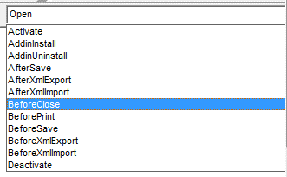
А справа выбрать событие |  | В программе автоматически создается переменная
 |  | Cancel as Boolin
 |  | Boolin принимает два значения либо ИСТИНА, либо ЛОЖЬ
 |  | False, когда происходит событие,
 |  | т.е. иполняется процедура перед закрытием, а далее книга закрывается
 |  | True, когда происходит событие,
 |  | т.е. исполняется процедура перед закрытием, но книга не закрывается

 |  | Образец
 | Сохранение книги, даже если выбрано НЕ СОХРАНЯТЬ
Private Sub Workbook_BeforeClose(Cancel as Boolean)
If Me.Saved = False Then Me.Save
End Sub

 | * Me. - это ссылка на объект, в модуле которого находится макрос

ПамяткаРедактор
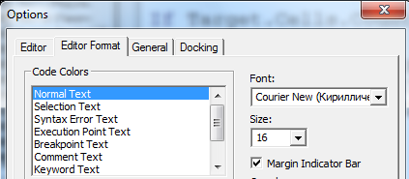
Включение редактора VBA
 |  | Редактор
 | Группа КОД, вкладка РАЗРАБОТЧИК
 |  | Что важно включить в редакторе?

Горячая клавиша для активации Ctrl F11

 | Кнопки для запуска макроса можно делать
 | с помощью объекта КНОПКА
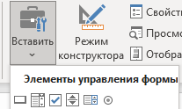

 |  | Написание программы начинается с добавления нового модуля
Стоит помнить
Если писать имя макроса на русском, оно может
читаться некорректно, к примеру, на Mac
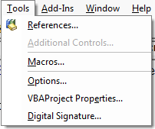
 |  | Размер шрифта кода

РедакторПодробно
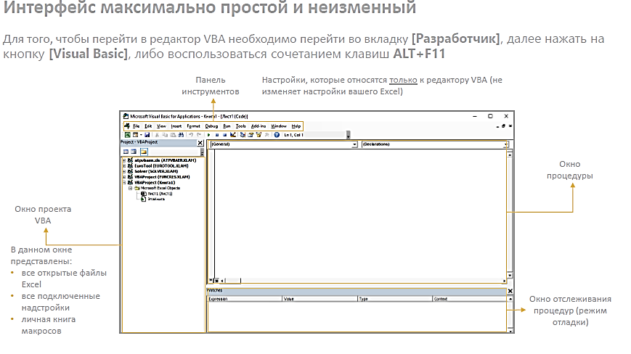
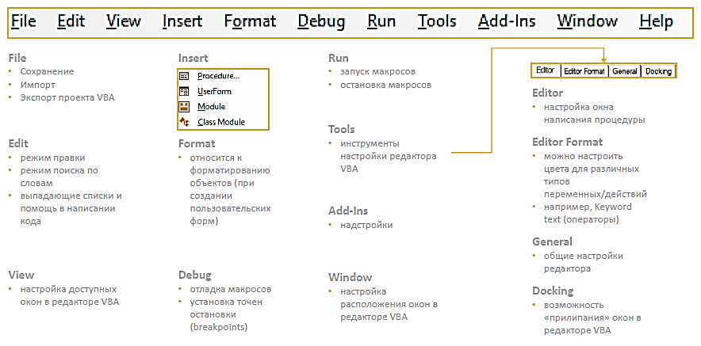

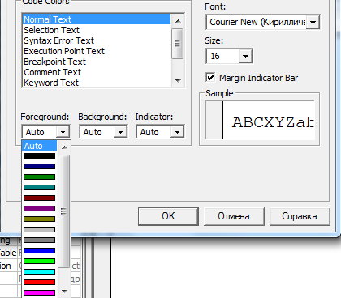

ВАЖНО
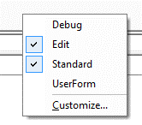
 |  | Зайдя в опции можно поменять
 |  | размер шрифта кода и цветовую схему оформления
Для удобного написания кода включите ToolBars | Их также можно добавить щелкнув по ленте правой кнопкой

ПамяткаMsgBox
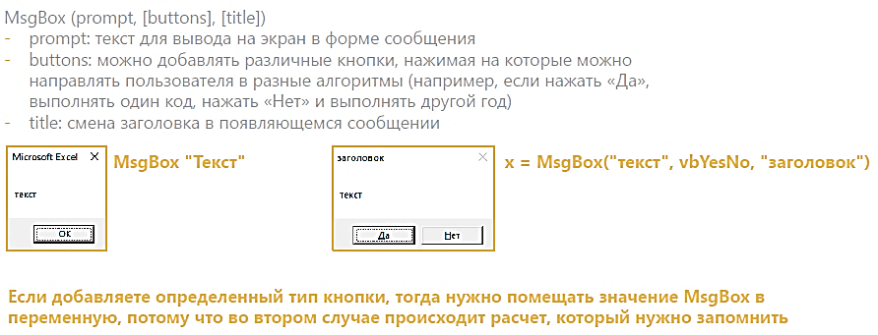

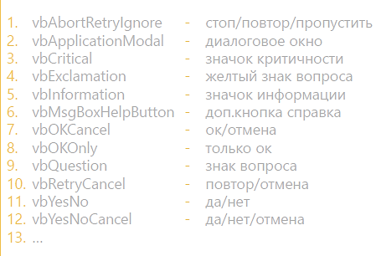

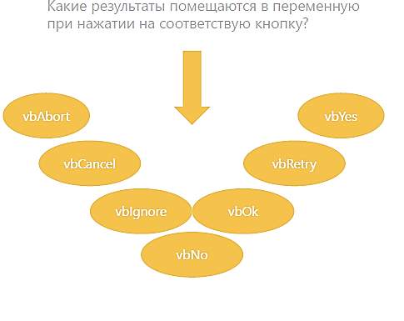

ПамяткаКод
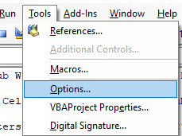
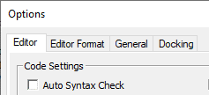
 | Чтобы отключить постоянные отчеты об ошибках, надо

При этом ряд синтаксических ошибок
все равно будут помечаться красным
Просто не будет постоянно выскакивать окно с их
обозначением
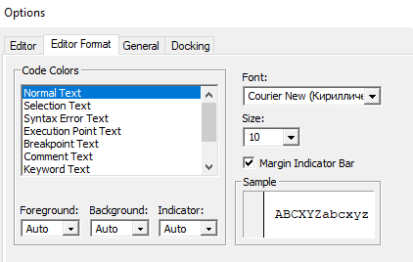

 | Чтобы настроить размер шрифта, надо
 |  | Режим требующий обязательного объявления переменных (если они требуются)
 | Тут также можно менять | называется Option Explicit
 | цвета | Его можно включить и отключить тут

ПамяткаЦвета
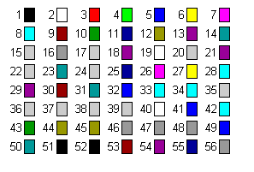
Color index
Список номеров для свойства .ColorIndex

